상품제안서
크레프트비어 맥주 하이볼잔 유리컵 | 상품코드: F31230

 |  |  |  |  |  |  | 02-412-0044 | www.easy1.co.kr
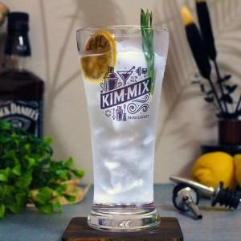

【상세/제작정보】 | <p>한박스 입수량 : 48개</p><p>택배정보 및 비용 : 롯데택배, 3000원</p><p>제품박스가 없을경우 6개들이 박스나 뽁뽁이 혹은 신문지등으로 포장해드립니다​&nbsp;</p>

【인쇄/포장옵션】 | 컬러필름인쇄 / 포장불가능

【공급단가】 | 수량 | 100~ | 300~ | 500~ | 1,000~ | 3,000~
*VAT별도 | 단가 | 5,250원 | 5,160원 | 5,040원 | 4,910원 | 4,830원

【상품 URL】 | https://dev.easy1.co.kr:443/src/goods_detail.php?gdno=31230

